迭代系统优化项
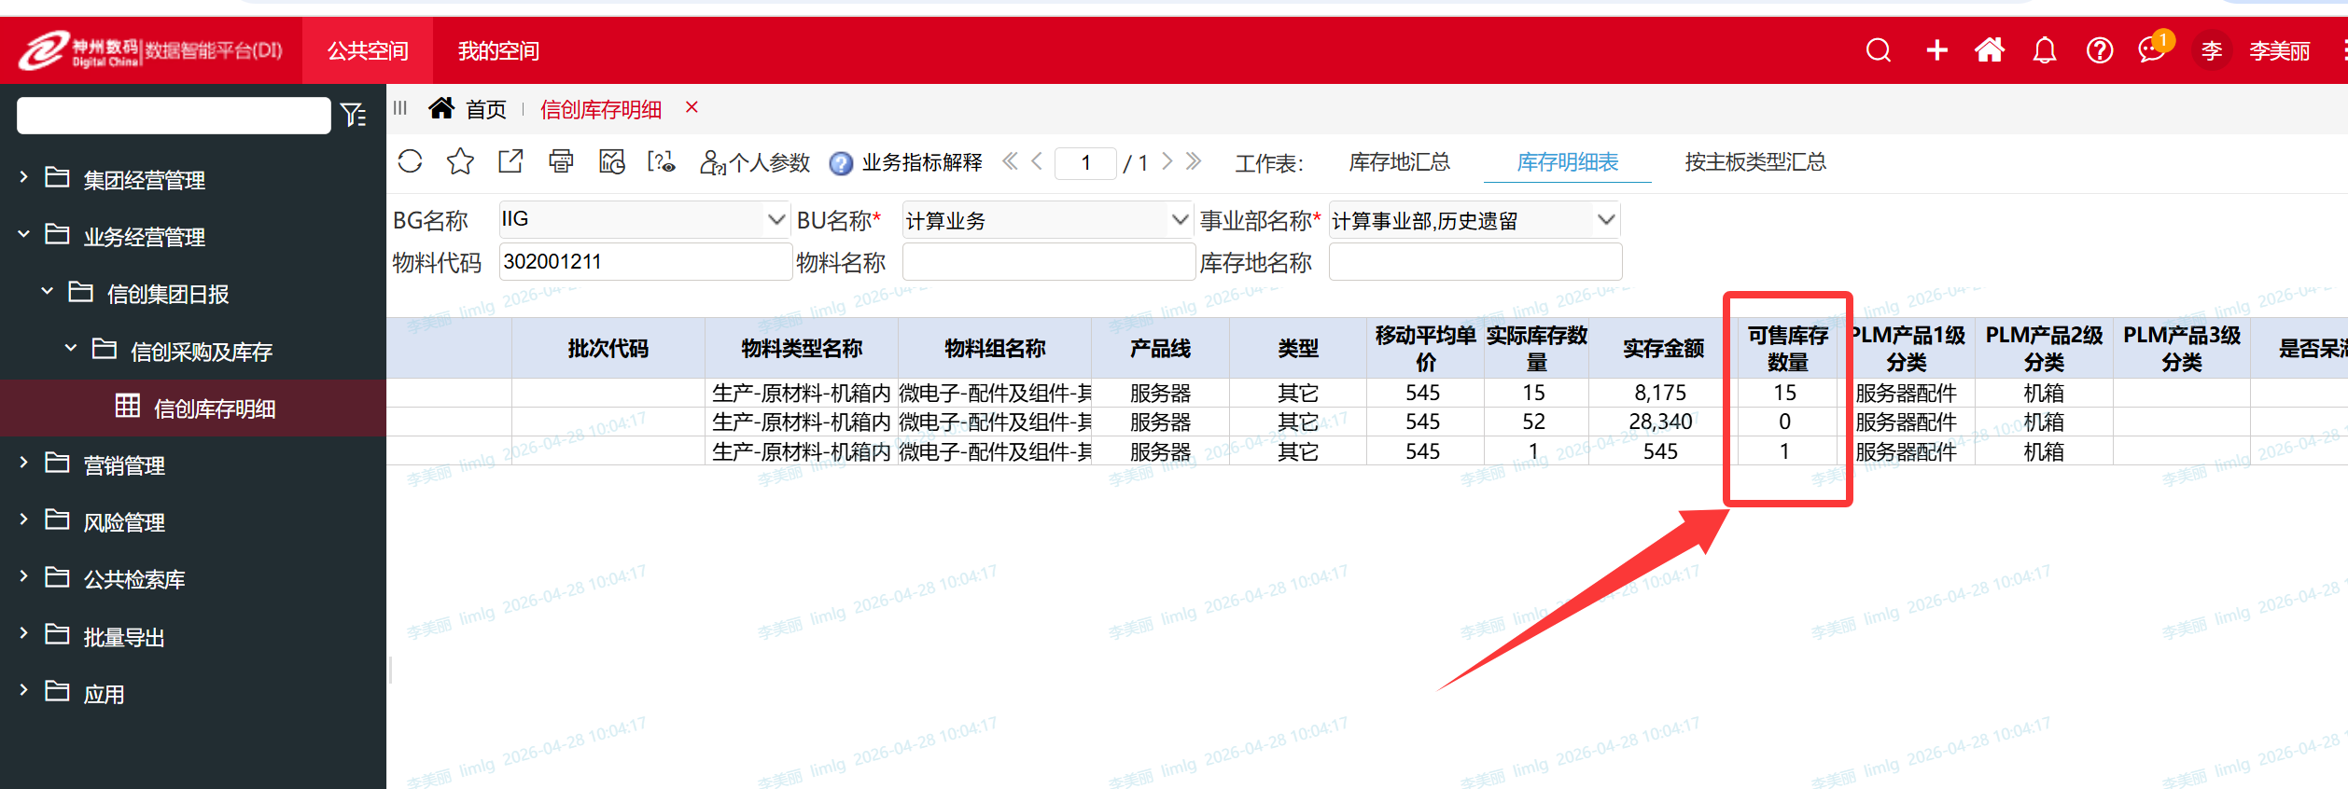
序号 | 模块名称 | 需求 | 设置逻辑
1 | 测算系统-数据审视-新增一个“寻找替代料“ | 新增一个模块“寻找替代料“，关联PLM系统 | 系统根据“物料描述”或者PN，模糊搜索后，给出相似物料可行性替代料的物料信息的显示结果，可支持批量导入需要查询的物料，同时查询完可以批量导出系统推荐可替代物料信息
2 | 测算系统-BOM总表 | 添加"备件大类I级"字段， | 新增字段，默认加入最后一列，关联测算系统-物料基础数据表，根据物料代码关联出备件大类I级
×4 | 测算系统-生产po单数据源 | 关联“信创生产协同系统”，显示所需项目的配置信息 | 点击configno，系统根据所点击configno，找到对应“触发生产批次号”，再关联跳转至信创生产协同系统中的“生产项目批次总览”，找到相同触发生产批次号和“configno”，根据项目信息也跳转显示出对应“configno”配置信息，详见如下图
5 | 欠料调拨总表 | ①产品ii级分类调整最后一列。②在武汉总库库存后面，新增3个字段分别为“采购在途”，“转储在途”，“RMA在途”，“WHBJ库存”，根据捆绑料号到测算系统对应模块下取捆绑料号汇总之后的数量 | ①产品ii级分类调整最后一列。②在武汉总库库存后面，新增3个字段分别为“采购在途”，“转储在途”，“RMA在途”，“WHBJ库存”，根据捆绑料号到测算系统对应模块下取捆绑料号汇总之后的数量
6 | 鲲鹏日报 | 新增“可售库存数量” | 新增字段，默认加入最后一列，关联DI系统里面“可售库存数量”
7 | 工厂物料清单，设置每日夜间24:00自动刷新一次
9 | 欠料调拨总表 | 增加 “是否过保”字段的抓取

3 | 信创报表-基础数据报表-服务中心备件削价清单 | 添加产品Ii级分类和产品Iii级分类和备件大类和备件大类I类字段， | 新增字段，默认加入最后一列，优先通过物料编码（削价物料编号不带-，需要后台转换一致），通过物料编号，关联测算系统-物料基础数据表。如物料编号抓不到，再通过捆绑料号抓，
 | 信创报表-基础数据报表-服务中心备件削价概览 | 自动获取产品线，并计算个产品线数据。服务器还是需要有个汇总
8 | 计算维修收发货表-分类名称自动取值。且新增 | 计算维修收发货表-分类名称改成“备件大类”自动取值。添加产品Ii级分类和产品Iii级分类和备件大类I类4个字段， | 分类名称改成“备件大类”且从备件测算系统物料基础表自动取值。最后一列后面加上产品Ii级分类和产品Iii级分类和备件大类I类3个字段，

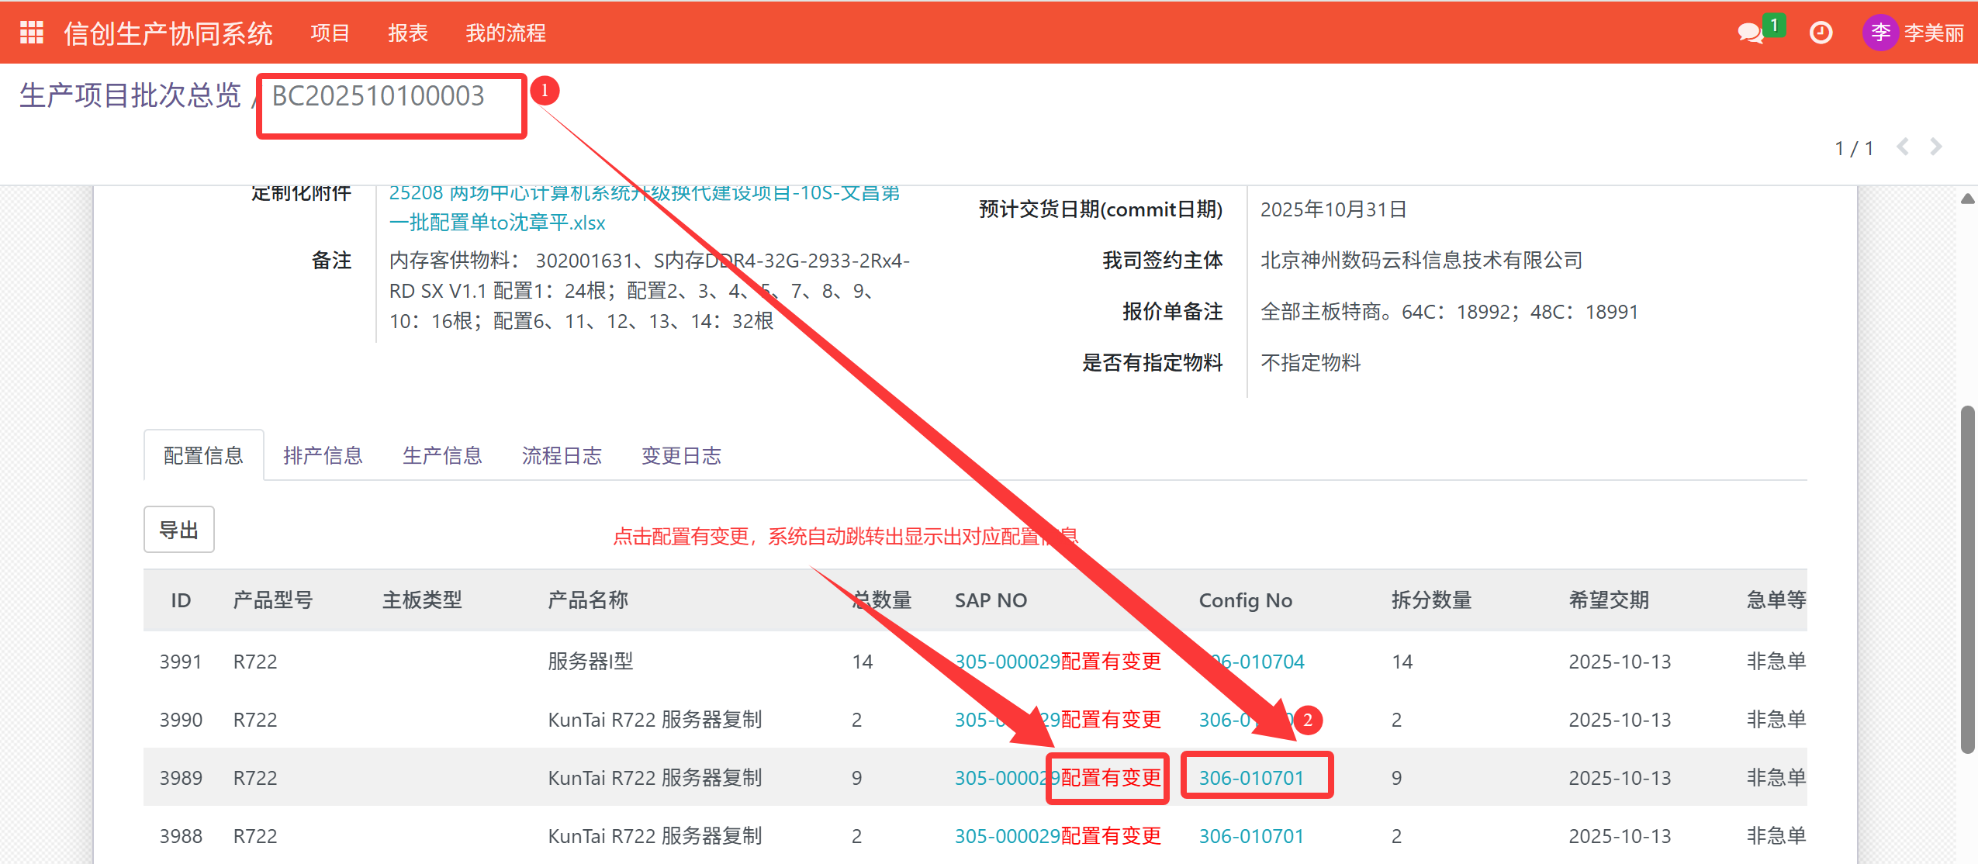

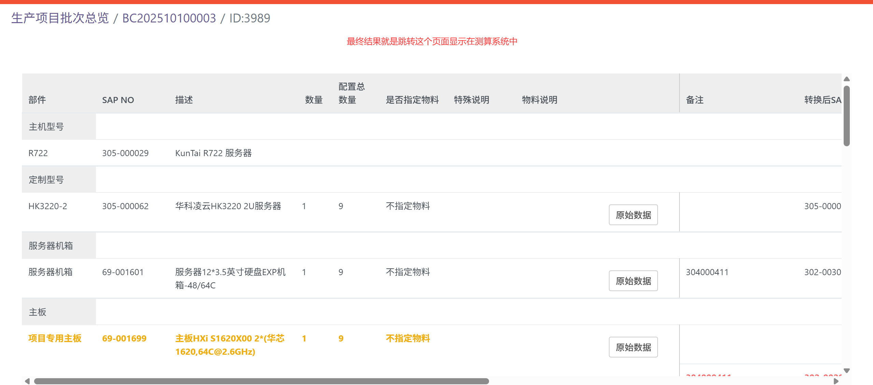

需求⑥

“寻找替代料“批量导入查询
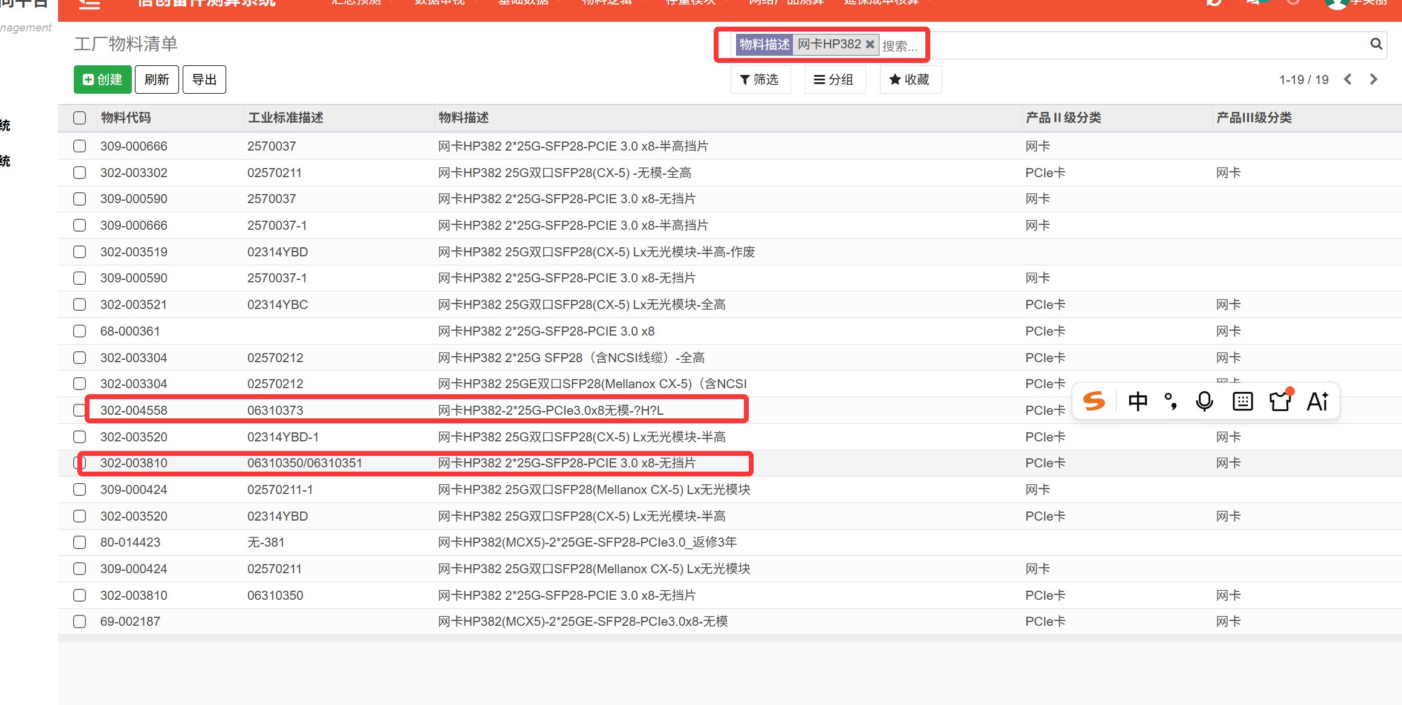
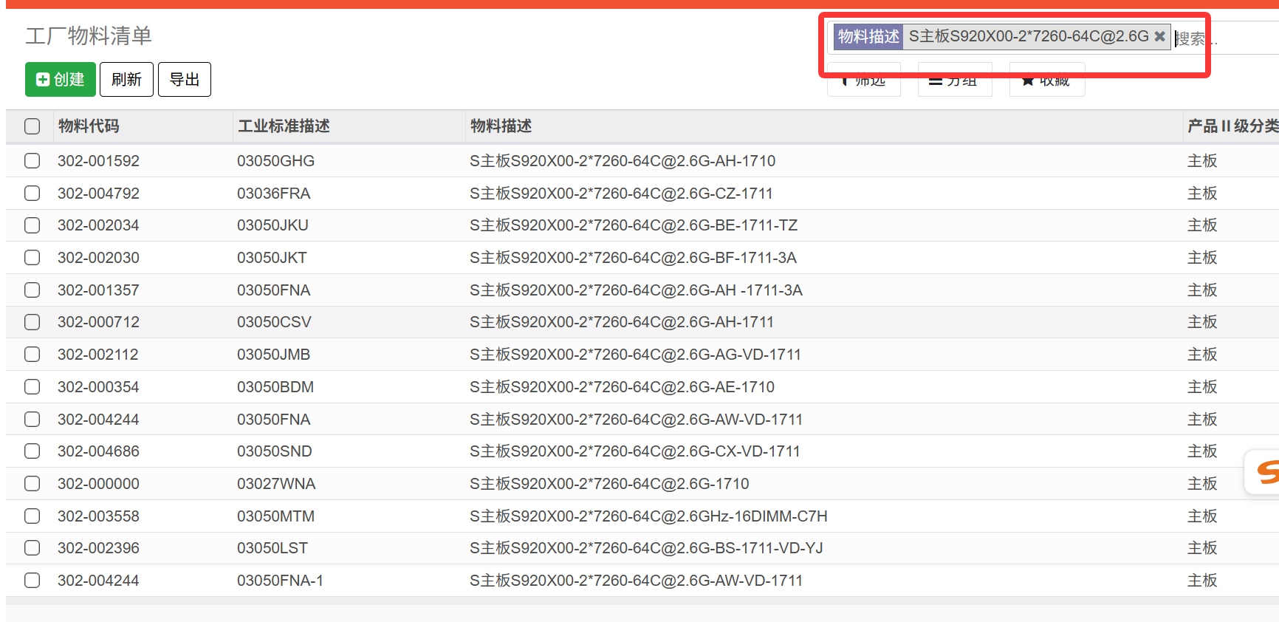
需求人导入表，支持批量导入查询，支持查询框单输入查询，支持导出，删除等
我导入 | 我导入 | 我导入 | 系统自动输出疑似可替代物料信息 | 系统输出 | 系统输出 | 系统输出
物料代码 | 物料描述 | 供应商PN码 | 逻辑：①根据物料代码，找出根节点SAP.No“69-001511”，再关联出捆绑料号99-001049。 ①不行，则执行②，根据物料代码，先在自己PLM替代表里检索，PLM表检索查不到，再到“工厂物料清单”找，按供应商PN码查询，比如供应商PN码第一位没0，补齐0，有0则无需补,后缀-*也找出来，再到测算系统-物料工厂清单中精准找出供应商PN码一样的，物料代码显示出来 ③根据物料代码，先在自己PLM替代表里检索，PLM表检索查不到，再到“工厂物料清单”找按“子节点中文描述”或者供应商pn，模糊搜索相识度达90%及以上的，找出相识疑似可替代料物料信息 | 疑似可替物料代码 | 疑似可替子节点中文描述 | 疑似可替供应商PN码
302-004695 | S硬盘4T-3.5SATA-6G7.2K-256M-XJ-V1.0 | NA-104 |  | 99-001049 | 取根节点的描述，硬盘4T-SATA 6Gb/s-7.2K-3.5无托 | ①不显示，为空

302-004637 | 制成板-BC83PRUIA-PCIe提升卡 IO1/IO2 1x8(Slot1) | ‘0302025551 |  | 302-001898 | PCIe提升卡-IO1/IO2-3 x8三槽位 | 302025551
302-004637 | 制成板-BC83PRUIA-PCIe提升卡 IO1/IO2 1x8(Slot1) | ‘0302025551 |  | 302-00189* |  | ’0302025551
302-004637 | 制成板-BC83PRUIA-PCIe提升卡 IO1/IO2 1x8(Slot1) | ‘0302025551 |  | 302-0018** |  | 302025551-1，-2

302-002937 | SSD DTS510S00-960G-SATA 6Gb-2.5-读取 DT | J960GSBLT3CACDED59 |  | 302-002893 | SSD DTS510S03-960GB-SATA 6Gb-2.5-读写 DT | J960GSBLT3CCCDED80
302-004558 | 网卡HP382-2*25G-PCIe3.0x8无模-?H?L | 6310373 | 根据物料代码，到PLM替代表查找，找不到，则到物料工厂清单找
302-004686 | S主板S920X00-2*7260-64C@2.6G-CX-VD-1711 | 03050SND

替代料PLM系统导出逻辑
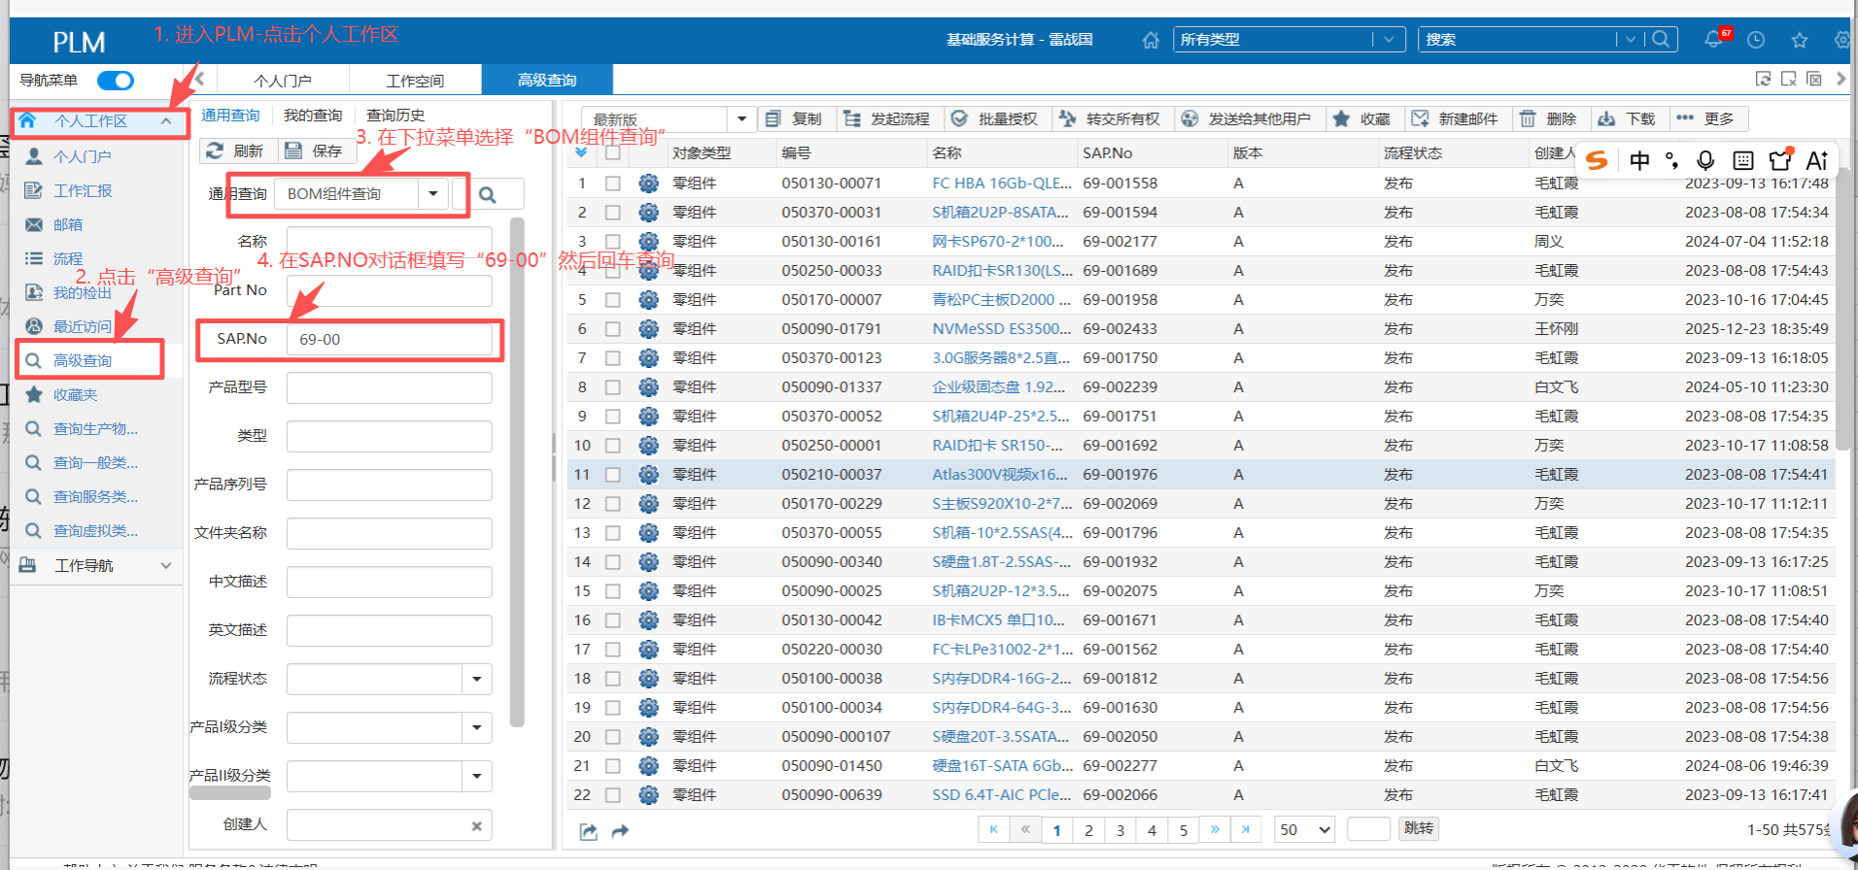
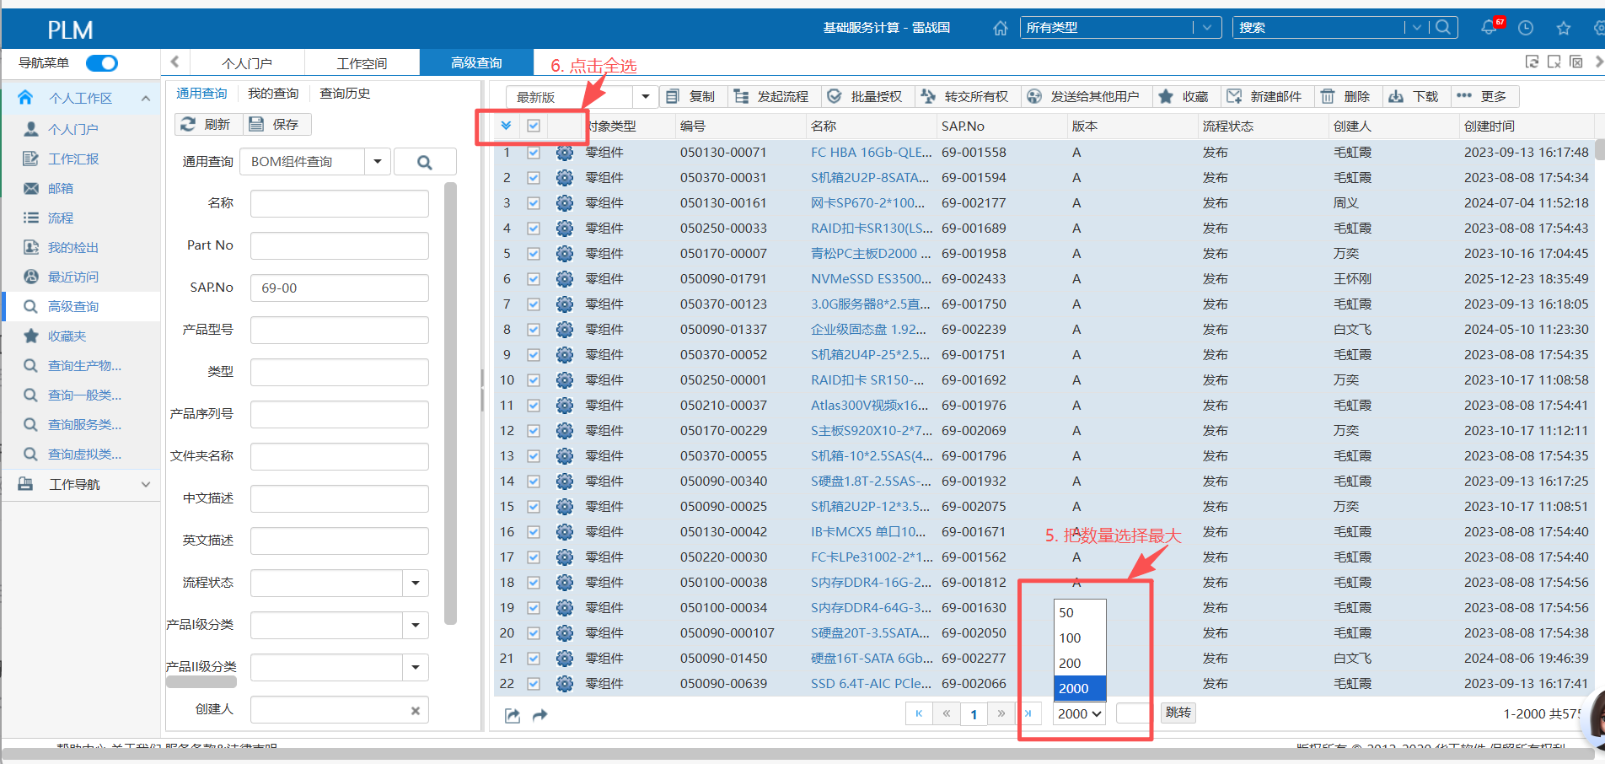
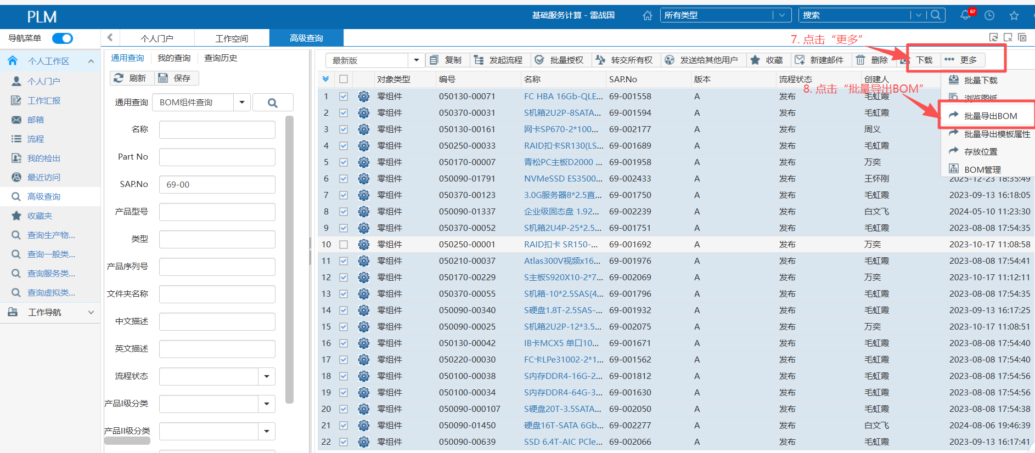
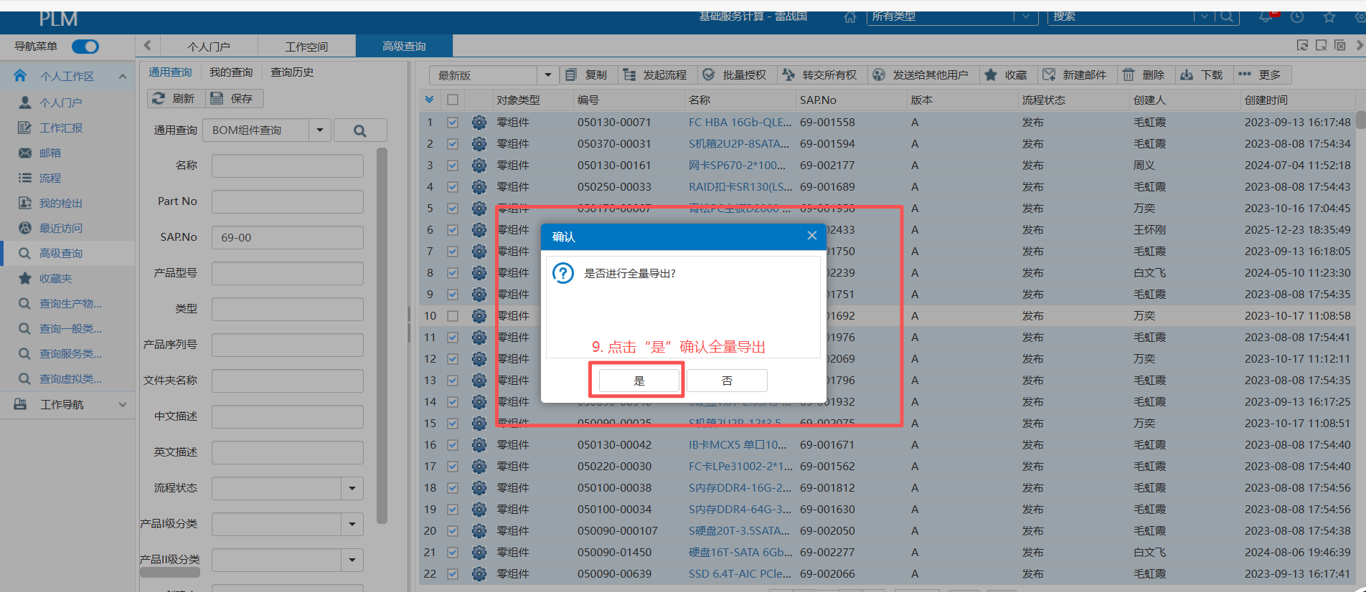
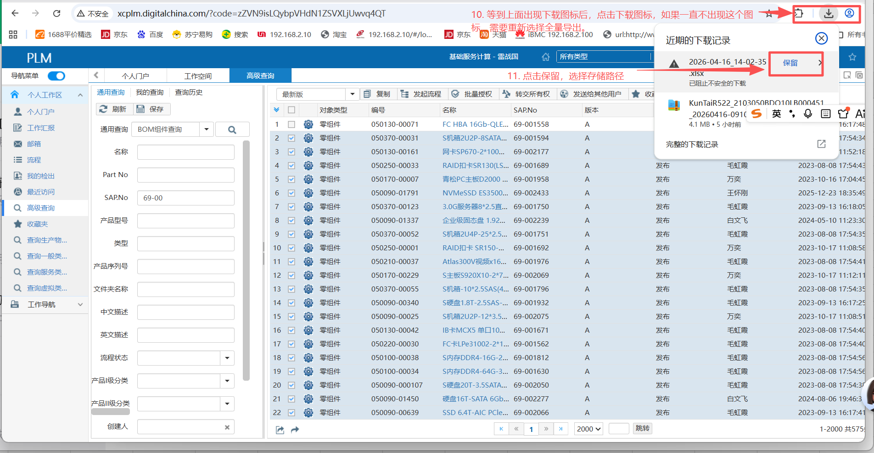
PLM系统的替代关系表导出路径和方法

